Inicio
MODELO PARA LA ESTIMACIÓN DE COSTOS DE LA GESTIÓN DE RESIDUOS RECICLABLES CON INCLUSIÓN DE RECICLADORES

Herramienta para el análisis de costos asociados a diferentes niveles de inclusión de recicladores, de utilidad en la toma de decisiones para la estructuración de sistemas de gestión integral de residuos sólidos para los países de la región América Latina y el Caribe.

Ver instrucciones de uso
Ingresar datos al modelo

División de Agua y Saneamiento del Banco Interamericano de Desarrollo, BID
Versión 2
Octubre de 2017

Trabajo elaborado en el marco de la Iniciativa Regional para el Reciclaje Inclusivo (IRR)

Elaborado por Magda Carolina Correal (mcorreal@magconsultorias.com), Ángela Osorio y Andrea Laguna

Instrucciones
 |  | MODELO PARA LA ESTIMACIÓN DE COSTOS DE LA GESTIÓN DE RESIDUOS RECICLABLES CON INCLUSIÓN DE RECICLADORES

INFORMACIÓN GENERAL DEL MODELO

Objetivo
Calcular los costos de recolección, transporte, separación y clasificación de residuos reciclables con inclusión de recicladores.

Estructura del modelo
Nombre de la hoja
Datos generales
(D. Generales)
Datos para organizaciones de recicladores
(D. Recicladores)
Datos para prestadores (D. Prestador)
Resultados por escenario (Res. Escenario)
Resultados
Comparación con datos de referencia
(Comparación Ref)

Finalidad
Diligenciar la información del sistema de residuos sólidos en general
Diligenciar la información sobre los recursos necesarios para calcular los costos de los recicladorse
Diligenciar información sobre los recursos necesarios para calcular los costos de los prestadores
Graficamente presenta los resultados para cada uno de los escenarios
Presenta el detalle de los recursos, costos e ingresos de acuerdo con los escenarios
Compara gráficamente los costos según escenario y actividad

Contenido
- Ubicación
- Escenarios escogidos para el cálculo
- Cantidad de residuos reciclables
- Composición de residios reciclables
- Recursos para la recolección y transporte
- Recursos para el centro de acopio
- Gastos de administración y capital de trabajo
- Ingresos
- Recursos para la recolección y transporte
- Recursos para el centro de acopio
- Gastos de administración y capital de trabajo
- Ingresos
- Datos modelados
-Recursos necesarios
- Balance general por escenario
- Balance general por fuente de recursos
- Gráfica por escenario
- Gráfico de inversiones por escenario
- Gráfica de Ingresos, costos y utilidad o pérdida por escenario

Actores
Organización de recicladores (Recicladores)
De acuerdo con cada escenario lleva a cabo la recolección y/o separación y clasificación de residuos reciclables. La recolección la puede llevar a cabo de dos formas
(i) Combinación de un equipo manual con camión, en la cual recolecta en cada vivienda con el equipo manual y lo dirige a un punto donde el camión lo recoge para transportarlo al centro de acopio
(ii) vehículos motorizados, recolecta en cada vivienda en el vehículo motirizado y una vez se llena se dirige en el mismo al centro de acopio

Prestador de limpieza urbana (Prestador)
Es una empresa de limpieza urbana que, de acuerdo con cada escenario lleva a cabo la recolección y/o separación y clasificación de materiales reciclables. La recolección la lleva a cabo únicamente en vehículos de tracción motor.

Municipio
No lleva a cabo por su propia cuenta ninguna de las actividades, sin embargo aporta recursos a las organizaciones o a los prestadores para mejorar la rentabilidad o dar viabilidad a sus actividades.

Escenarios
LB
Línea base: El prestador realiza la recolección de residuos reciclables y los dirige a un centro de acopio, que es operado por él mismo, allí se lleva a cabo la clasificación, embalaje y acopio.

Escenario 1: La organización de recicladores realiza la recolección de residuos reciclables y los dirige a un centro de acopio, que es operado por el prestador, allí se lleva a cabo la clasificación, embalaje y acopio.y clasificación.
1

2
Escenario 2: El prestador realiza la recolección de residuos reciclables y los dirige a un centro de acopio, que es operado por la organización de recicladores, allí se lleva a cabo la clasificación, embalaje y acopio.

3
Escenario 3: La organización de recicladores realiza la recolección de residuos reciclables y los dirige a un centro de acopio, que es operado por ella misma, allí se lleva a cabo la clasificación, embalaje y acopio.

PASOS PARA UTILIZAR LA HERRAMIENTA

1
Habilitar el excel para utilizar la función de macros

1.1
Cuando el nivel de seguridad configurado en el Excel permite la habilitación de macros

Si al abrir el archivo de Excel aparece la advertencia que se muestra en la imagen, haga clic en el botón "opciones", seleccione la opción "habilitar este contenido" y haga clic en "aceptar".

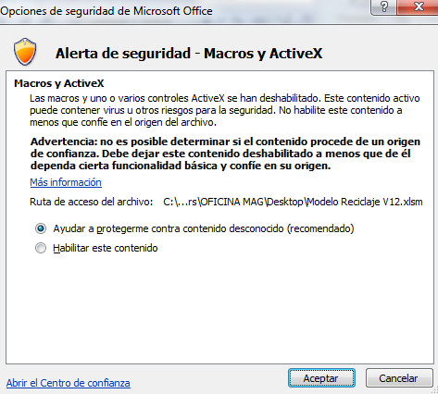

1.2
Cuando el nivel de seguridad configurado en el Excel no permite la habilitación de macros.

En la versión 2003, en el menú "Herramientas" seleccione la opción "Macro" y seleccione "Seguridad"; posteriormente seleccione el nivel de seguridad "Medio"

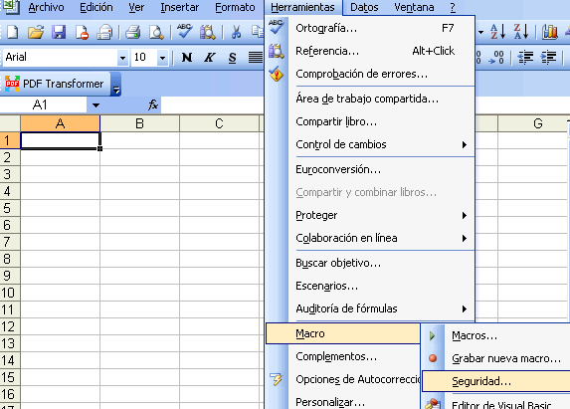

En las versiones siguientes a 2003, selecciona en el botón de Office las "Opciones de Excel" u "Opciones"

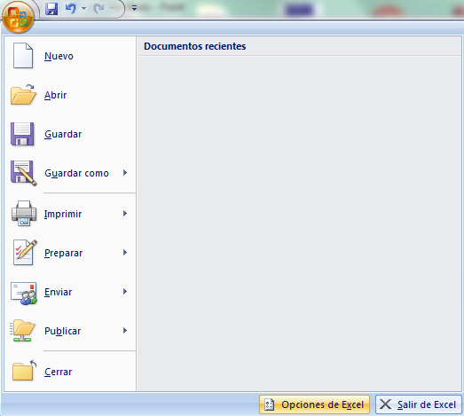
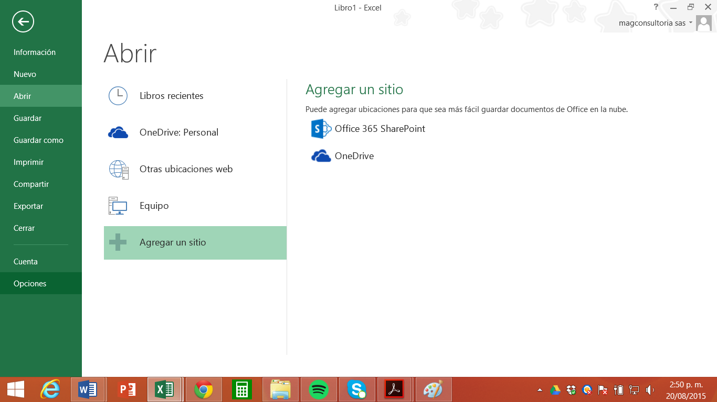

Una vez en esta ventana seleccione "Configuración del centro de confianza" ; en la sección configuración de macros seleccione la opción "Deshabilitar todas las macros con notificación" y dé clic en "Aceptar", cierre y abra excel nuevamente y siga el paso 1.1 de estas instrucciones.

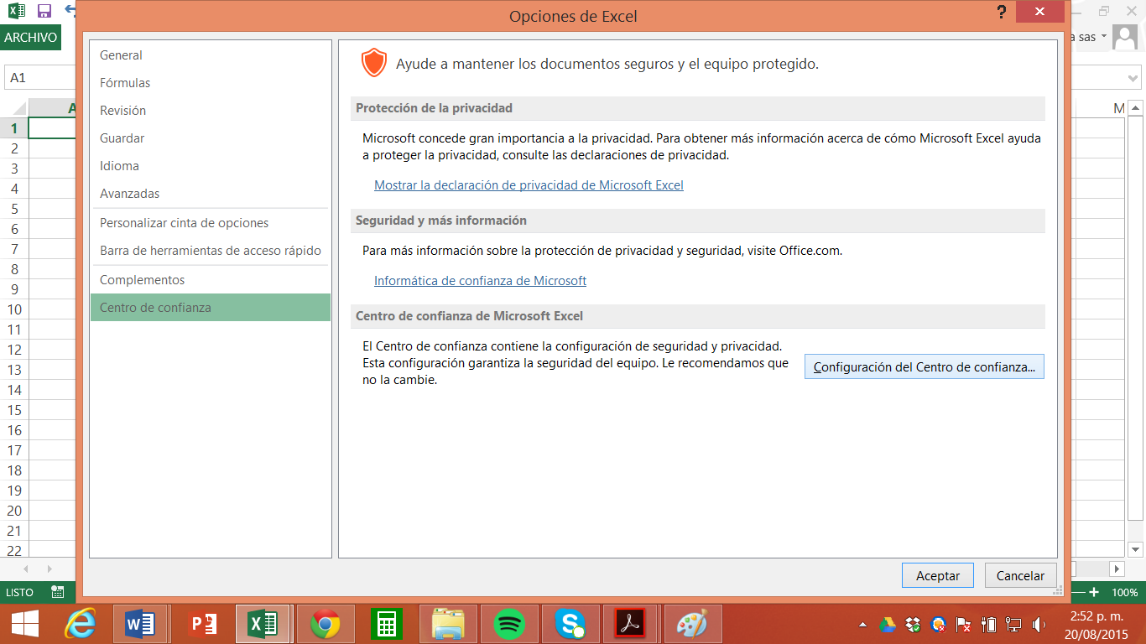

2
Diligenciar la información

2.1
Seleccione opciones o diligencie información según los formatos que se muestran a continuación

Formato 1: Seleccionar varias opciones. Dar clic dentro de la casilla para seleccionar una o varias opciones. A continuación se muestra el ejemplo en el que usted debe seleccionar qué escenarios quiere modelar:

En este caso el usuario quiere modelar los escenarios: Linea base, escenario 2 y escenario 3.

Formato 2: Seleccionar una sóla opción. Dar clic dentro de la casilla para seleccionar una de las opciones mencionadas. A continuación se muestra el ejemplo en el que usted debe seleccionar la fuente de los recursos de distintos equipos de transporte:

El usuario indica qu el vehículo motorizado pequeño fue aportado por los recicladores, el vehículo motorizado mediano por el prestador del servicio de limpieza urbana y el equipo de tracción manual por el municipio.

Formato 3: Elegir de una lista desplegable. Dé clic en la flecha en el costado de la derecha en la que existen listas desplegables y seleccione la opción deseada.

El usuario quiere seleccionar el tipo de recolección que corresponde a combinación de equipo de tracción manual con camión.

Formato 3: Digitar información en celdas grises. Dé clic sobre las celdas grises e indique las cantidades o valores que se solicitan según el texto. En los casos que lo amerita, la celda gris está acompañada al lado derecho por un dato de referencia. Los datos de referencia son los valores que el modelo incluye y que el usuario puede tomar como opcionales, con estos valores se asume que se está calculando una situación eficiente.

El usuario indica que el número de días laborales al mes será 21, el número de turnos laborales por día será 1, el número de horas por turno 8 y no hay supervisores

Valor a diligenciar
Valor de referencia

Si hay casillas que no se han diligenciado, el modelo tomará los datos de referencia. Si desea indicar 0 (cero) debe diligenciar el valor en la casilla.

2.2
Verifique qué información debe diligenciar

De acuerdo con los escenarios seleccionados, usted deberá diligenciar la información como se muestra en la siguiente tabla (dé clic para ir a cada sección):

 |  |  | Hoja D. Generales |  |  | Diligenciar siempre

 |  |  | Escenario |  | Actividad |  | Hoja D. Recicladores | Hoja D.Prestador
 |  |  | Línea Base |  | Recolección y transporte |  | No Diligenciar | Diligenciar
 |  |  |  |  | Clasificación, embalaje y acopio |  | No Diligenciar | Diligenciar
 |  |  |  |  | Gastos de administración y capital de trabajo |  | No Diligenciar | Diligenciar
 |  |  |  |  | Ingresos |  | No Diligenciar | Diligenciar
 |  |  | Escenario 1 |  | Recolección y transporte |  | Diligenciar | No Diligenciar
 |  |  |  |  | Clasificación, embalaje y acopio |  | No Diligenciar | Diligenciar
 |  |  |  |  | Gastos de administración y capital de trabajo |  | Diligenciar | Diligenciar
 |  |  |  |  | Ingresos |  | No Diligenciar | Diligenciar
 |  |  | Escenario 2 |  | Recolección y transporte |  | No Diligenciar | Diligenciar
 |  |  |  |  | Clasificación, embalaje y acopio |  | Diligenciar | No Diligenciar
 |  |  |  |  | Gastos de administración y capital de trabajo |  | Diligenciar | Diligenciar
 |  |  |  |  | Ingresos |  | Diligenciar | No Diligenciar
 |  |  | Escenario 3 |  | Recolección y transporte |  | Diligenciar | No diligenciar
 |  |  |  |  | Clasificación, embalaje y acopio |  | Diligenciar | No Diligenciar
 |  |  |  |  | Gastos de administración y capital de trabajo |  | Diligenciar | No Diligenciar
 |  |  |  |  | Ingresos |  | Diligenciar | No Diligenciar
2.3
Recomendaciones
1. No modifique las fórmulas que contienen las hojas de datos
2. Evite diligenciar datos en celdas distintas a las indicadas en la sección 2.1 de estas instruciones

3
Encuentre en cada concepto un hipervínculo para ampliar la información

DATOS BÁSICOS

PAÍS |  |  |  | Seleccione un país de la lista desplegable. La lista incluye únicamente países de la región América Latina y el Caribe.
CIUDAD |  |  |  | Diligencie el nombre de la ciudad o municipalidad para la cual efectuará el cálculo haciendo clic en la celda gris continua al campo.
Moneda para cálculos |  |  |  | Elija el tipo de moneda que desea utilizar en los cálculos. Para seleccionar una opción haga clic sobre el círculo que precede el nombre de la alternativa. Si elige moneda local es necesario indicar la tasa de cambio a USD (cantidad en moneda local por cada dólar).
Fecha de cálculo (dd/mm/aaaa) |  |  |  | Corresponde a la fecha en la cual se efectúa el cálculo. Debe diligenciarse en formato día/mes/año.
Tasa de cambio / USD |  |  |  | Cantidad en moneda local por un dólar. Indicar el valor vigente a la fecha de cálculo.

INFORMACIÓN DE RESIDUOS

Opción 1 | Indicar las toneladas de residuos a reciclar por año
 | Puede hacer uso de esta opción si cuenta con información respecto a la cantidad total de residuos reciclables que se gestionan en la ciudad o municipalidad. Al seleccionar la opción se habilita el siguiente campo:
 | Toneladas a reciclar por año (Ton/año): indique las toneladas de residuos que se estima serán recicladas por año.
Opción 2 | Estimar a partir de información del sistema de recolección mixto
 | Puede hacer uso de esta opción si no conoce la cantidad de residuos reciclables que se gestionan anualmente. Se estima a partir de la cantidad de residuos mixtos que se recogen en la municipalidad. Una vez se elige esta opción se habilitan los siguientes campos:
 | Residuos recogidos esquema mixto - no recicladores (Ton/año): indique la cantidad de residuos sólidos recolectados por los prestadores del servicio de limpieza urbana (toneladas por año); se asume que en esta cantidad se incluyen tanto los residuos reciclables como los no reciclables.
 | Cobertura del sistema de recolección mixto (%): indique el porcentaje de la población que recibe el servicio de recolección de residuos sólidos, esto es, la proporción (%) de la cantidad de viviendas atendidas en la municipalidad que cuentan con recolección de residuos ordinarios, con respecto a la totalidad de viviendas.
 | Tasa de generación de residuos reciclables (%): indique de acuerdo con la composición de residuos sólidos del municipio, qué porcentaje del total de residuos que se generan son residuos reciclables. Este porcentaje debe ser igual a la suma de los porcentajes que se indican para cada tipo de material en la composición de residuos reciclables.
 | Cobertura de recolección de residuos reciclables (%): indique el porcentaje de residuos reciclables que es recolectado en el municipio tanto por prestadores del servicio de limpieza urbana como por organizaciones de recicladores, respecto al total de residuos reciclables que se generan. Por ejemplo, si en la municipalidad se generan 50.000 toneladas de residuos reciclables anuales y de estos se recolectan 25.000 toneladas anuales, en este campo debe reportarse 50%. Otro ejemplo: si la tasa de generación de residuos reciclables en la municipalidad es 25% y la tasa de reciclaje alcanzada es del 17%, en este campo debe reportarse 68% (calculado como 17% dividido 25%).
Opción 3 | Estimar a partir de la producción de residuos por habitante día
 | Puede usar esta opción si cuenta con información de la producción per cápita de residuos diaria en la ciudad o municipalidad; se habilitarán los siguientes campos:
 | Producción per cápita de residuos (Kg/hab-día): indique los kilogramos de residuos que en promedio produce cada persona en la ciudad o municipalidad diariamente. Se asume que este dato incluye residuos reciclables y no reciclables.
 | Número de habitantes: indique la cantidad de habitantes de la ciudad o municipalidad.
 | Ajuste en residuos por presencia de no residenciales (%): indique el porcentaje en que debería incrementar la generación de residuos de los hogares por la presencia de industrias, comercio, instituciones, etc. Se pide esta información teniendo en cuenta que la generación de residuos sólidos por parte de los usuarios no residenciales es mayor que la de los hogares. Este porcentaje se usa para incrementar la generación de residuos municipales calculada a partir de la producción per cápita y el número de habitantes.
 | Tasa de generación de residuos reciclables (%): indique de acuerdo con la composición de residuos sólidos del municipio qué porcentaje del total de residuos que se generan son residuos reciclables. Este porcentaje debe ser igual a la suma de los porcentajes que se indican para cada tipo de material en la composición de residuos reciclables.
 | Cobertura de recolección de residuos reciclables (%): indique el porcentaje de residuos reciclables que es recolectado en la ciudad o municipalidad tanto por prestadores del servicio de limpieza urbana como por organizaciones de recicladores, respecto al total de residuos reciclables que se generan. Por ejemplo, si en la municipalidad se generan 50.000 toneladas de residuos reciclables anuales y de estos se recolectan 25.000 toneladas anuales, en este campo debe reportarse 50%. Otro ejemplo: si la tasa de generación de residuos reciclables en la municipalidad es 25% y la tasa de reciclaje alcanzada es del 17%, en este campo debe reportarse 68% (calculado como 17% dividido 25%).

Composición % |  | Señale la proporción (%) que se manejara por cada tipo de residuo (papel, cartón, plástico, metales, vidrio u otros), la suma de los valores deberá ser igual a 100% . Si las celdas se dejan vacías, el modelo utiliza para el cálculo los datos de referencia que se muestran en la columna H (Valor de Referencia - Composición %), por lo tanto, para no considerar algún tipo de residuo reciclable de la tabla es necesario indicar cero (0%) en la columna F (Composición %).
Densidad |  | La densidad de los residuos se refiere a la relación entre la masa y el volumen que ocupan. Se pide indicar el dato, si se conoce, en toneladas por metro cúbico para cada tipo de residuo. Si no se diligencian estas casillas el modelo utiliza los valores de referencia. La densidad solicitada en el modelo corresponde al estado del residuo en la recolección, es decir sin compactar o prensar.

VARIABLES Y PARÁMETROS PARA RECOLECCIÓN Y TRANSPORTE DE RESIDUOS RECICLABLES

Tipo de Equipo |  | Seleccione de la lista desplegable el tipo de vehículo a utilizar para la prestación del servicio de recolección y transporte. Para recicladores hay cuatro opciones: triciclo (vehículo no motorizado), camión pequeño, camión mediano o combinación de triciclo con camión mediano. Para prestadores hay dos opciones: camión pequeño o camión mediano.

Medida de capacidad |  | Seleccione una opción para indicar si desea introducir el dato en toneladas o volumen (m3) seleccionando de la lista desplegable.
...
 |  | Indique la cantidad de operarios de clasificación para cada uno de los centros de acopio.
 |  | Indique la cantidad de operarios en la báscula y el minicargador para cada uno de los centros de acopio. Si no hay operarios para estas actividades digite 0.
 |  | Indique la cantidad de supervisores
...
 |  | Indique cuántas toneladas de residuos reciclables, un operario, puede separar en un turno de trabajo.
 |  | Indique la cantidad de supervisores que hay por cada 20 operarios.

 |  | Para los ítems solicitados es necesario indicar la cantidad y el valor unitario. El dimensionamiento en esta sección es el que permite determinar el nivel de tecnificación que tendrá un centro de acopio.
Tenga en cuenta que las cantidades ingresadas se repiten para todos los centros de acopio. Por ejemplo si usted cuenta con 3 centros de acopio y diligencia 1 en la sección de báscula camionera, el modelo calculará las inversiones para 3 básculas camioneras; usted puede hacer uso de fracciones para evitarlo, por ejemplo 1/3 si quiere indicar una sola báscula camionera para los 3 centros.
 |  | Indicar el costo en que deberá incurrir el reciclador o prestador, según el caso, para la elaboración de los estudios y diseños que le permitirán construir el centro de acopio. El valor de referencia supone que se requiere un único estudio por un valor global. Si se considera pertinente es posible indicar una cantidad diferente asociada al valor unitario que se conozca, por ejemplo, en la cantidad indicar metros cuadrados y en el valor unitario el costo por cada metro cuadrado. Si no se quiere considerar este costo en los cálculos se debe indicar cero (0) en la columna correspondiente a cantidad. Si no se diligencia información el modelo cuantifica los costos utilizando los valores de referencia que se presentan al frente de este campo en cada tipo de centro de acopio.
 |  | En los campos correspondientes a "Cantidad" se pide indicar los metros cuadrados requeridos para las instalaciones, diferenciando el área administrativa del área operativa. En el "Valor unitario" se debe indicar el costo por cada metro cuadrado de la instalación. Si no se quiere considerar este costo en los cálculos se debe indicar cero (0) en la columna correspondiente a cantidad. Si no se diligencia información el modelo cuantifica los costos utilizando los valores de referencia que se presentan al frente de este campo en cada tipo de centro de acopio.
 |  | Para cada elemento que se lista es necesario indicar la cantidad requerida para el funcionamiento del centro de acopio y el costo unitario. Las unidades correspondientes a los valores de referencia que se presentan se muestran en la columna "Unidad". Es posible utilizar unidades diferentes a las contempladas en los valores de referencia; para esto lo único que se requiere es que la cantidad y el valor unitario correspondan a la misma medida o dimensión. Por ejemplo, si el costo de la banda transportadora de elevación se conoce por metro cuadrado, en la columna "Cantidad" se debe indicar el número de metros cuadrados requeridos y en la columna "Valor unitario" se debe indicar el valor de cada metro cuadrado. Es posible incluir otras máquinas o equipos no contemplados en el listado ingresando la información en el ítem "Otros equipos". Si no se quiere considerar algún elemento en los cálculos se debe indicar cero (0) en la columna correspondiente a cantidad. Si no se diligencia información el modelo cuantifica los costos utilizando los valores de referencia que se presentan al frente de este campo en cada tipo de centro de acopio.
...
 |  | Indicar el costo en que debe incurrir el reciclador o prestador por cada tonelada mensual de residuos que son gestionadas en el centro de acopio. Estos costos son los que se consideran variables en función de la cantidad de residuos, por lo tanto, no se incluyen los costos en que se incurre independientemente de la cantidad de residuos que ingresen al centro de acopio; dichos costos deberán considerarse para determinar el porcentaje de costo fijo mensual. Si no se quiere considerar este costo en los cálculos se debe indicar cero (0) en la columna correspondiente a "Valor unitario". Si no se diligencia información el modelo cuantifica los costos utilizando el valor de referencia que se presenta al frente de este campo en cada tipo de centro de acopio.
 |  | Indicar el costo como un porcentaje con respecto al costo de inversión en maquinaria y equipo. Corresponde al costo mensual en que debe incurrir el reciclador o prestador por el mantenimiento de la maquinaria y equipos en el centro de acopio. Si no se quiere considerar este costo en los cálculos se debe indicar cero (0) en la columna correspondiente a "Valor unitario". Si no se diligencia información el modelo cuantifica los costos utilizando el valor de referencia que se presenta al frente de este campo en cada tipo de centro de acopio.
 |  | Indicar el costo como un porcentaje con respecto al costo de inversión en instalaciones generales (administrativas y operativas). Corresponde al costo mensual en que debe incurrir el reciclador o prestador por el mantenimiento de las instalaciones administrativas y operativas donde funciona el centro de acopio. Si no se quiere considerar este costo en los cálculos se debe indicar cero (0) en la columna correspondiente a "Valor unitario". Si no se diligencia información el modelo cuantifica los costos utilizando el valor de referencia que se presenta al frente de este campo en cada tipo de centro de acopio.
...

Ejemplo
 |  |  |  |  | MODELO PARA LA ESTIMACIÓN DE COSTOS DE LA GESTIÓN DE RESIDUOS RECICLABLES CON INCLUSIÓN DE RECICLADORES

A continuación se presenta un ejemplo de aplicación de la herramienta. Se recomienda leer previamente la Nota Técnica y las instrucciones, con el fin de lograr una mejor comprensión de su uso.
Descripción general del esquema

En un municipio existe un prestador de limpieza urbana y cuatro organizaciones de recicladores. El prestador emplea sus vehículos, conductores y operarios de recolección para llevar a cabo la recolección de materiales reciclables en conjunto con las organizaciones. La separación, embalaje y acopio de los materiales reciclables, se lleva a cabo en 4 centros de acopio que son manejados por las organizaciones de recicladores. En las organizaciones participan 110 recicladores que distribuyen su jornada entre la recolección y el trabajo en el centro de acopio.

HOGARES
RECICLADORES
PRESTADOR DE LIMPIEZA URBANA
RECICLADORES

2.280 toneladas al año de materiales reciclables

El prestador del servicio de limpieza urbana transporta los materiales reciclables a 4 centros de acopio, que son operados por recicladores
Los recicladores recolectan con costales los materiales separados en la fuente a cada vivienda
Luego los entregan en un punto específico al prestador del servicio de limpieza urbana, quien los transporta en un camión
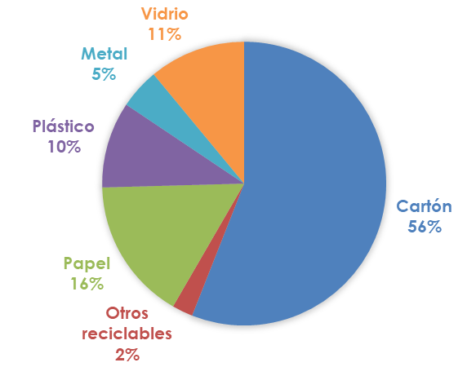

La herramienta permite estimar el costo de esquemas existentes o de un esquema hipotético que se diseña a través de la herramienta y sus valores de referencia. En este ejemplo se llevará a cabo la estimación para un esquema existente.

1
Primer paso: Diligenciar la hoja "Datos Generales"

Seleccionamos el país, diligenciamos el nombre de la ciudad, la fecha en que estamos realizando este ejercicio, la moneda en que vamos a hacer el ejercicio y la tasa de cambio de la moneda respecto al dólar. Para nuestro ejemplo calcularemos los resultados en dólares.

Posteriormente, seleccionamos en la misma hoja los escenarios que vamos a modelar. En este caso modelaremos el escenario 2, ya que el prestador tiene a cargo la recoleción y el transporte (con apoyo de los recicladores) y los recicladores tienen a cargo el manejo del centro de acopio:
...
2
Segundo paso: Diligenciar la hoja "Datos Recicladores"

De acuerdo con el escenario seleccionado, los recicladores tienen a su cargo el centro de acopio, por lo tanto no es necesario diligenciar información de recolección y transporte, puesta esta actividad la realiza el prestador de limpieza urbana. En consecuencia, directamente diligenciamos la Sección 2: "Separación, clasificación y embalaje". A continuación, vamos a explicar cómo se calcularon y diligenciaron estos parámetros.

 |  |  | 3.1 Componente de inversión

Para esta sección contamos con la siguiente información:

 |  |  |  | Características del centro de acopio

 |  |  |  | La información básica del centro de acopio se muestra a continuación.
...
 |  |  | Así, ya hemos terminado de diligenciar los datos de entrada de la organización de recicladores.

3
Tercer paso: Diligenciar la hoja "Datos Prestador"

 | En este ejemplo, vamos a asumir que es un sistema que funciona actualmente, por lo cual conocemos del prestador de limpieza urbana la cantidades de vehículos, operarios y conductores que emplea para realizar la recolección selectiva, por lo cual en la hoja "Datos Prestador" seleccionamos la opción de la fila 10 "Si conoce las cantidades de vehículos, operarios y conductores haga clic aquí"
...
 |  | Ingresos

 |  |  | El prestador apoya con los recursos que recibe del servicio de recolección y transporte de residuos mixtos al esquema de reciclaje presentado. Por lo anterior no se considerarán ingresos para el prestador de limpieza urbana.

 |  | Hasta aquí se ha completado el proceso de diligenciamiento de datos de entrada, y en consecuencia es posible visualiazar los resultados del ejercicio, como se explica a continuación:

4
Cuarto paso: Consultar los resultados detallados del escenario en la hoja "Resultados"

 | En esta hoja, se muestra primero la información general que se está modelando:
...
 |  | Por último, debido a que el municipio no realiza ningún aporte a la actividad, sus resultados son 0.

5
Quinto paso: Verificar los resultados comparados para distintos escenarios

 |  |  | En esta hoja se presentan los datos para ser comparados con otros escenarios, como en este ejemplo al inicio del ejercicio indicamos que sólo ibamos a modelar el escenario 2, entonces no se muestran los resultados para otros escenarios. Sin embargo, es interesante observar cómo se distribuyen los costos de acuerdo con cada aspecto, en la gráfica vemos que menos del 10% son costos de inversión, fijos y variables y más del 90% son costos laborales.

6
Sexto paso: Verificar los resultados comparados con el escenario de referencia

 |  |  | En la herramienta se presenta una comparación de los resultados de referencia (Hoja Comparación Ref) con los resultados del escenario elaborado por el usuario. Para nuestro ejemplo, la comparación tiene el siguiente resultado:
...

Res. Escenario
Valor de las inversiones
 | Recolección y transporte ($) | Centro de acopio ($)
 | - | -
 | - | -
 | - | -
 | - | -
Resultado por escenario
 | Ingresos ($/ton) | Costos ($/ton) | Utilidad o pérdida ($/ton)
 | - | - | -
 | - | - | -
 | - | - | -
 | - | - | -

Distribución de costos
 | Costos de inversión y preinversión | Costos fijos | Costos variables | Costos de personal | Gastos de administración | Capital de trabajo | Compra de material
 | $0 | $0 | $0 | $0 | $0 | $0 | $0
 | $0 | $0 | $0 | $0 | $0 | $0 | $0
 | $0 | $0 | $0 | $0 | $0 | $0 | $0
 | $0 | $0 | $0 | $0 | $0 | $0 | $0

